Sheet1
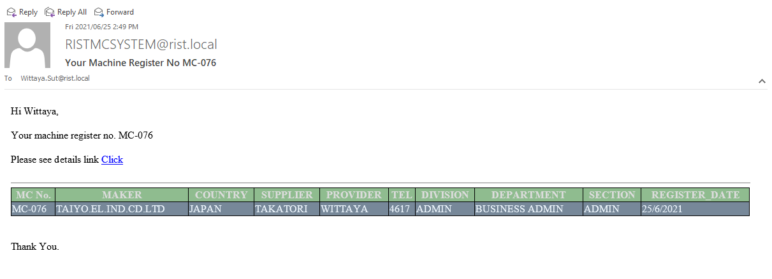

Picture:1
 | เมื่อเราลงทะเบียนเครื่องจักร ระบบจะส่งข้อมูลมาที่เมล คนที่ Request คน Request จะได้รู้ว่าเราเปิดไป MCNO อะไร

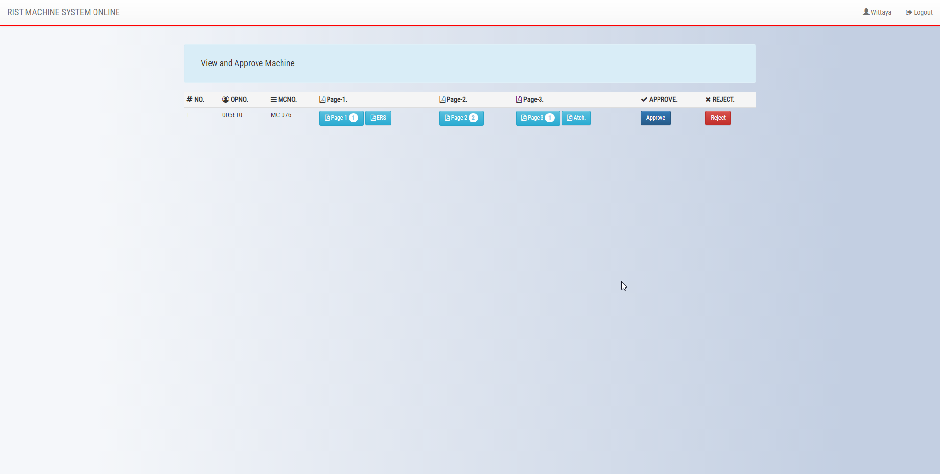

Picture:2
 | เมื่อ Click link ในเมลจะมาที่หน้า Show Detail สามารถกดดู Attach File ได้เลย

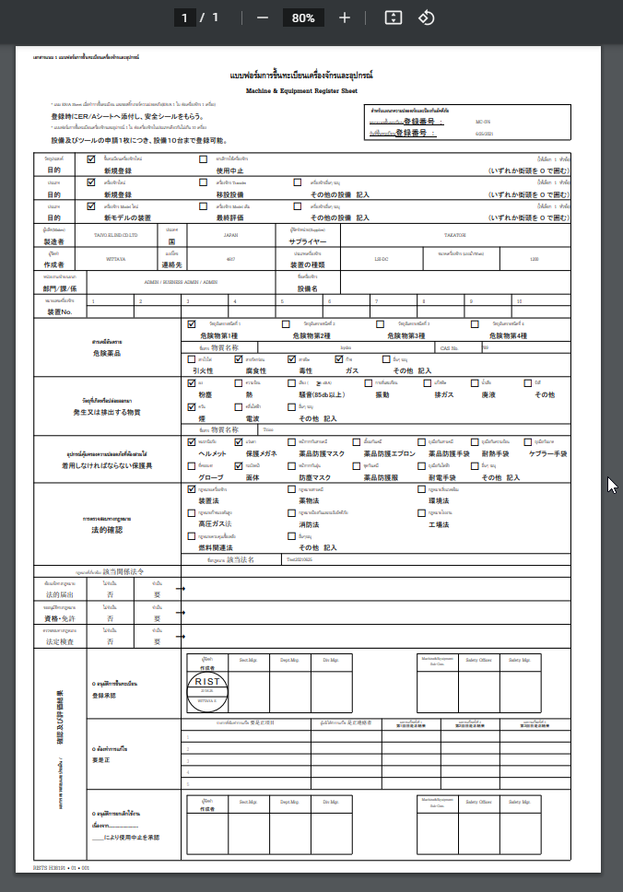

Picture:3
 | ตัวอย่าง Attach file ที่สามารถกดดูได้เลย

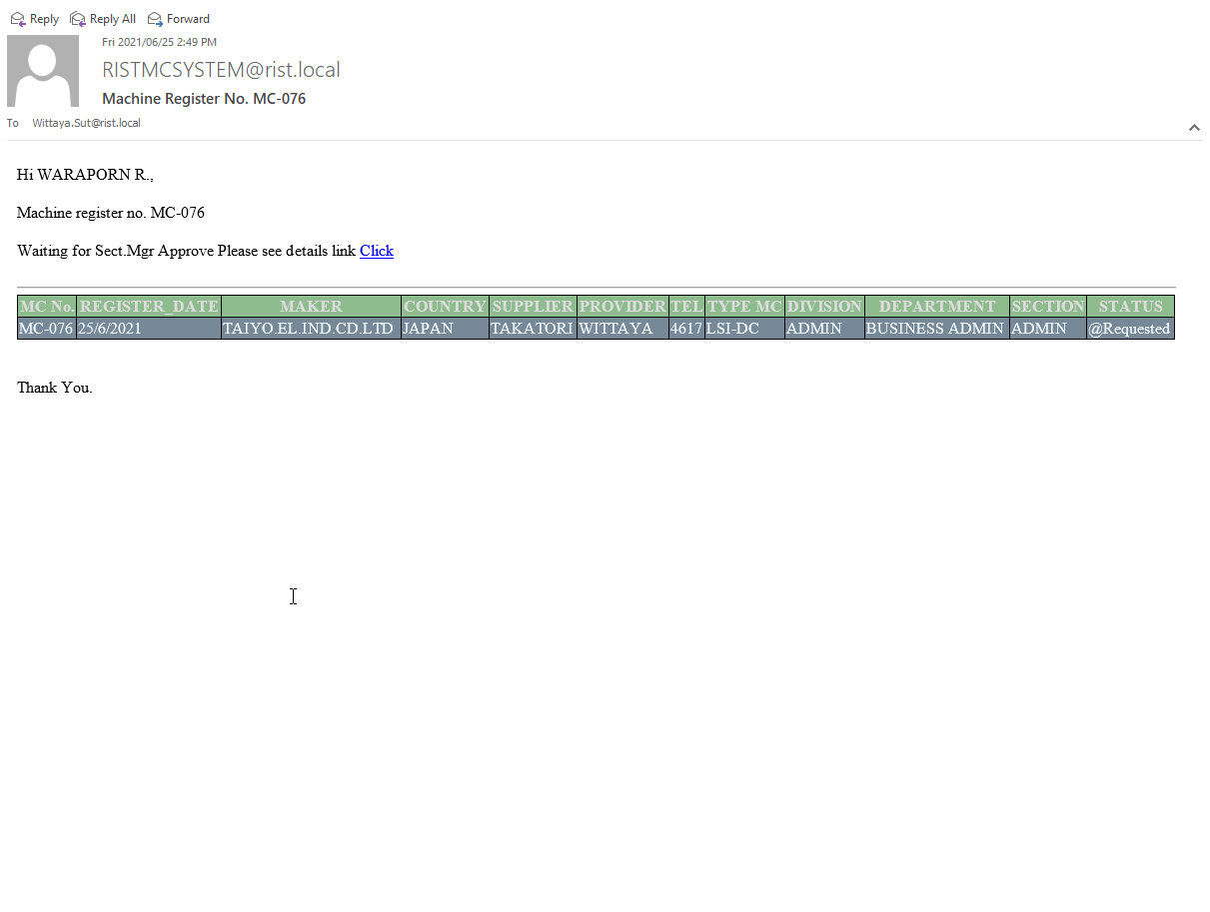

Picture:4
 | ตอนเราเปิด Request จะส่งเมลไปที Section Manager ด้วยเพื่อรอ Approve

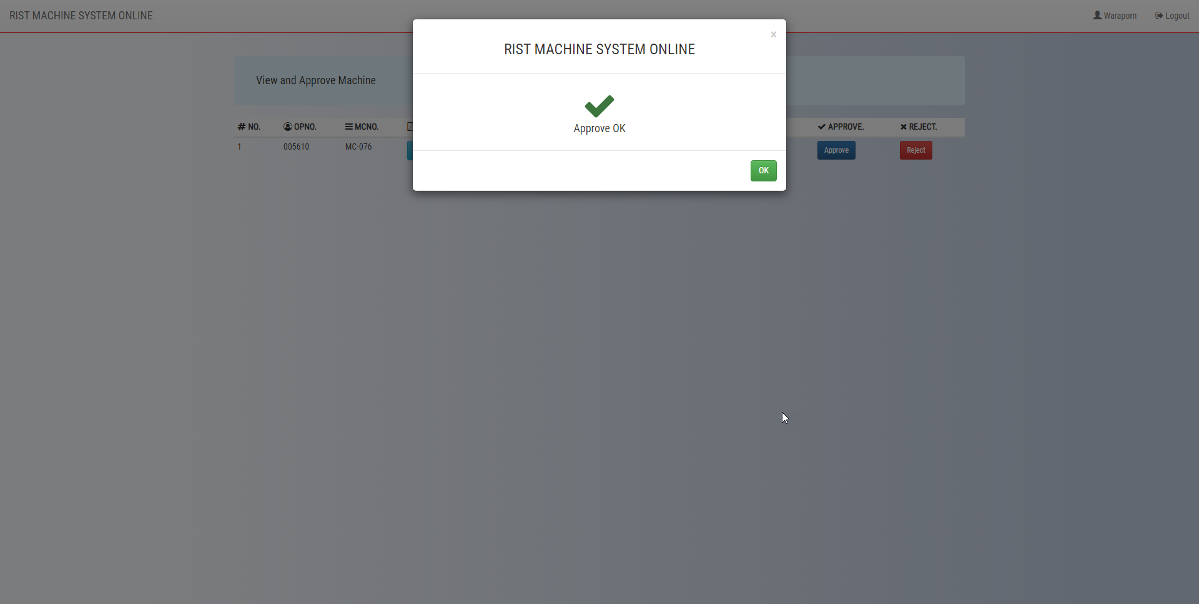

Picture:5
 | ตัวอย่างเมื่อกด Approve

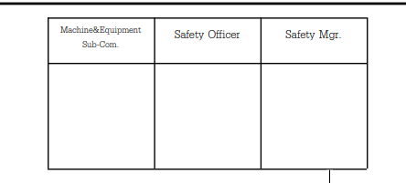
* ตอนนี้เหลือในเรื่องการจัด Flow Email
ตรงนี้ครับ ยังไงจะรีบดำเนินการให้นะครับ

